Sheet2
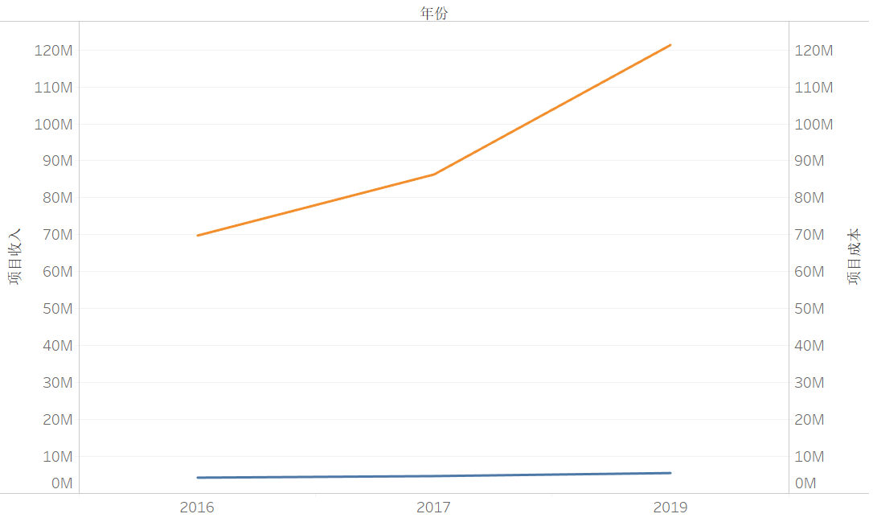
例如：正海生物随时间变动的项目收入和成本

